상품제안서
2026 디자인캘린더 탁상형 220*165mm (주문제작형) | 상품코드: S29018

 |  |  |  |  |  |  | 02-713-8555 | www.synergygift.co.kr
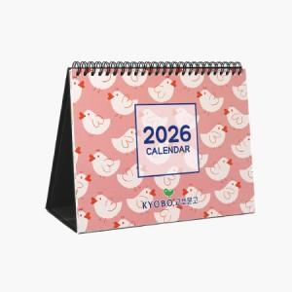

【상세/제작정보】 | <span style="font-size: 12pt;">장장마다 풀컬러인쇄</span><br><span style="font-size: 12pt;">캘린더 장수 추가시 추가비용발생</span>

【인쇄/포장옵션】 | 풀칼라 / 종이봉투 동봉

【공급단가】 | 수량 | 1,000~ | 2,000~ | 3,000~ | 5,000~ | 10,000~
*VAT별도 | 단가 | 3,640원 | 3,380원 | 3,120원 | 2,760원 | 2,530원

【상품 URL】 | https://www.synergygift.co.kr:443/src/goods_detail.php?gdno=29018

